1.IDENTIFICACION
INFORMACIÓN GENERAL |  | INFORMACIÓN DEL ESTUDIO RESPECTIVO
 |  | NODO NÚMERO |  |  |  |  | 38632
 |  | INFORME NÚMERO |  |  |  |  | 375
CONTRATISTA | UNIÓN TEMPORAL MOVILIDAD 2014 | ORDEN DE TRABAJO No. |  |  |  |  | PROGRAMACION BASICA
 |  | FECHA DE LA ORDEN DE TRABAJO |  |  |  |  | -
 |  | FECHA DE LA TOMA DE INFORMACIÓN |  |  |  |  | 220314
 |  | DÌA DE LA SEMANA
OBJETO DEL CONTRATO | REALIZAR LA TOMA DE INFORMACIÓN DE CAMPO, COMO INSUMO DEL PROGRAMA DE MONITOREO, SEGUIMIENTO Y PLANEACIÓN DEL TRÁNSITO Y EL TRANSPORTE DE BOGOTA D.C | TIPO DE ESTUDIO |  |  |  |  | VOLÚMENES POR TIPO DE VEHÍCULO
 |  | NOMBRE DEL ARCHIVO |  |  |  |  | 38632_AK_50_X_AC_3_140322_VOL_V1.xlsx
 |  | CÓDIGO DEL ESTUDIO |  |  |  |  | VOL
 |  | LUGAR DE LA TOMA DE INFORMACIÓN
NÚMERO DE CONTRATO | 2072-2013 | COORDENADA X |  |  |  |  | LONGITUD
 |  | COORDENADA Y |  |  |  |  | LATITUD

FECHA DE INICIO DEL CONTRATO | 22-01-2014 | PROFESIONALES RESPONSABLES
 |  | CONSULTOR (DIRECTOR) |  |  |  |  | ING. MSC. SANDRA LUCIA NAVAS TEQUIA
 |  | CONSULTOR (COORDINADOR GENERAL) |  |  |  |  | ING. MSC. LUIS FERNANDO RUBIANO BARRERO
INTERVENTORÍA | UNIVERSIDAD NACIONAL DE COLOMBIA | CONSULTOR (EXPERTO EN TRÁNSITO Y TRANSPORTE) |  |  |  |  | ING. ESP. DIANA PAOLA PARADA
 |  | CONSULTOR (ING ANÀLISIS) |  |  |  |  | ING. IRINA ROCIO GUTIERREZ
 |  | INTERVENTORÍA (DIRECTOR) |  |  |  |  | ING. MSC. ARTURO ZARATE
 |  | INTERVENTORÍA (ESPECIALISTA) |  |  |  |  | ING. MSC. WILLIAM CASTRO
 |  | INTERVENTORÍA (RESIDENTE) |  |  |  |  | ING. JOSÉ EDWIN TORRES
OBJETO DEL CONTRATO | INTERVENTORÍA TÉCNICA, ADMINISTRATIVA Y FINANCIERA PARA LA TOMA DE INFORMACIÓN DE CAMPO COMO INSUMO DEL PROGRAMA DE MONITOREO, SEGUIMIENTO Y PLANEACIÓN DEL TRÁNSITO Y TRANSPORTE DE BOGOTÁ D.C. | SUPERVISOR SECRETARIA MOVILIDAD |  |  |  |  | ING. FABIAN GONZALEZ

 |  | VERSIONES DEL ESTUDIO
 |  | NÚMERO |  | FECHA | OBSERVACIONES
NÚMERO DE CONTRATO | 2072-2013 | Versión 0 |  | 26/03/14
 |  | Versión 1 |  | 24/04/14 | SE INCLUYERON LAS OBSERVACIONES DE LA INTERVENTORÍA SEGÚN COMUNICADO FI-INT-CMTTUB14-114-14. SE DA RESPUESTA MEDIANTE COMUNICADO ICV-187-C-272. En la hoja 2.Base se revisó la información correspondiente a los periodos, movimientos y vehículos señalados sin presentarse inconsistencia con formatos, para el movimiento 1A periodo 22:15, 14:30, 14:15 no se presentó algún suceso que explicara las variaciones en la información presentada debido a que así se comportó el flujo vehicular durante los periodos señalados al igual para el movimiento 2 y 4. En la hoja 5. Resumen se ajustó el área de impresión.
 |  | Versión 2
FECHA DE INICIO DEL CONTRATO | 21-01-2014 | Versión 3

 |  | DESCRIPCIÓN DE LA TOMA DE INFORMACIÓN
 |  | TIPO DE VEHÍCULO | FACTOR DE EQUIVALENCIA | MOVIMIENTOS AFORADOS |  |  | No. DE PERÍODOS | HORA
ESQUEMA |  |  |  | ACCESO | LENTA | RÁPIDA | HORARIO DEL PERÍODO No. 1 | 22:00-06:00
 |  | L | 1 | NORTE | 1 | 1A | HORARIO DEL PERÍODO No. 2 | 06:00-14:00
 |  | C | 2 | SUR | 2 | 2A | HORARIO DEL PERÍODO No. 3 | 14:00-22:00
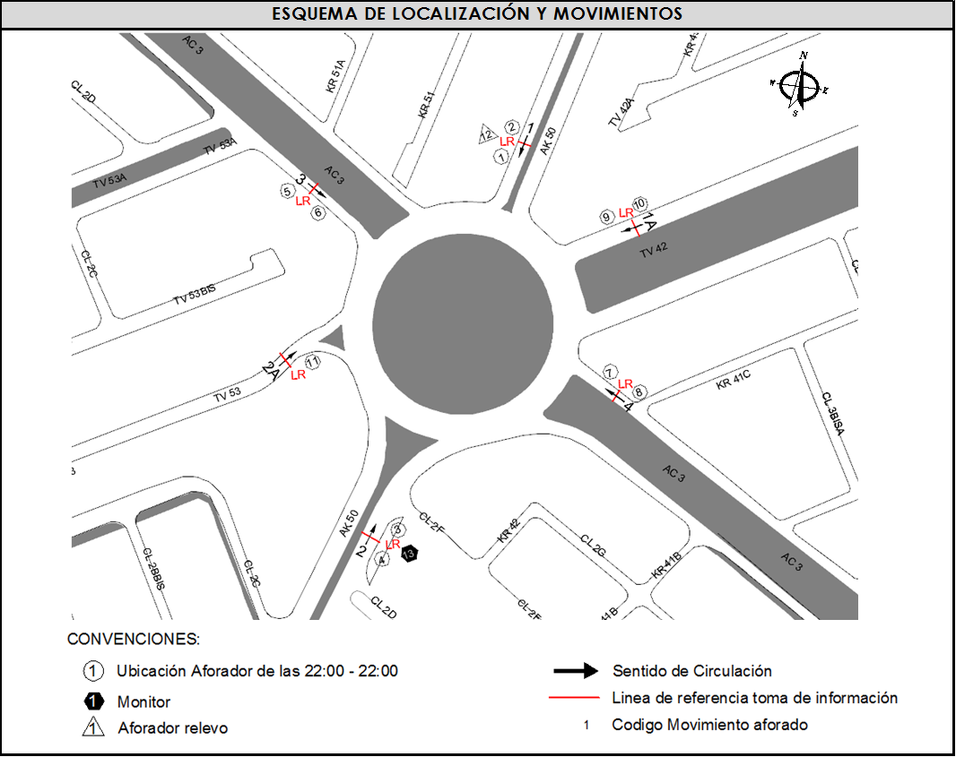
 |  |  |  | OCCIDENTE | 3 |  | No. DE HORAS TOMADAS |  | 24
 |  | BT | 2 | ORIENTE | 4 |  | HORARIO DE LA TOMA DE INFORMACIÓN |  | 22:00-22:00
 |  | B | 2 |  |  |  | No. DE EQUIPOS UTILIZADOS |  | 13
 |  |  |  | OBSERVACIONES DE LA TOMA DE INFORMACIÒN
 |  | AL | 2 | OBSERVACION |  |  |  |  |  | ACCESO
 |  | AT | 2.5 | DURANTE EL PERÍODO DE LAS 13:00 A LAS 13:30 HORAS SE PRESENTA CONGESTION VEHICULAR MOVIMIENTO 1A |  |  |  |  |  | NORTE
 |  | BA | 2.5 | ENTRE LAS 07:15 HASTA LAS 08:14 HORAS Y DESDE LAS 09:00 HASTA LAS 09:35 SE PRESENTA CONGESTION VEHICULAR |  |  |  |  |  | ORIENTE
 |  | ESP | 2 | EL MOVIMIENTO 1A REPRESENTA LA TV 42 ACCESO NORTE
 |  | INT | 2 | EL MOVIMIENTO 2A REPRESENTA LA TV 53 ACCESO SUR
 |  | C2P | 2.5
 |  | C2G | 2.5
 |  | C3-C4 | 2.5
 |  | C5 | 2.5
 |  | >C5 | 2.5
 |  | M | 0.5
 |  | BIC | 0.3

 |  | ANALISIS PUNTUAL
 |  | LA INTERSECCIÓN DE LA CARRERA 50 CON AVENIDA CALLE 3 SE ENCUENTRA UBICADA EN EL SECTOR SUR DE LA CIUDAD EN LA LOCALIDAD DE PUENTE ARANDA. LA AVENIDA CARRERA 50 (AVENIDA BATALLÓN CALDAS) CUENTA CON DOS CALZADAS DE CIRCULACIÓN OPERANDO EN SENTIDO NORTE-SUR Y VICEVERSA, CADA UNA CON TRES CARRILES, HASTA EMPATAR CON UNA GLORIETA A NIVEL, PRESENTANDO CIRCULACIÓN EN TODOS LOS ACCESOS, HACIA EL NOR-ESTE CON LA TRANSVERSAL 42 ( AVENIDA FERROCARRIL DEL SUR) CUENTA CON DOS CALZADA PARA TRÁFICO MIXTO (INCLUYE TPC) CADA UNA CON TRES CARRILES DE CIRCULACIÓN EN SENTIDO NOR-ESTE Y VICEVERSA, HACIA EL SUR-ESTE CON LA TRANSVERSAL 53 ( AVENIDA FERROCARRIL DEL SUR), CUENTA CON DOS CALZADAS EN SENTIDO SUR-ESTE Y VICEVERSA HASTA EMPATAR CON LA GLORIETA CADA UNA CON TRES CARRILES DE CIRCULACIÓN, CADA CALZADA TIENE CIRCULACIÓN EN AMBOS SENTIDOS, LA AVENIDA CALLE 3 (AVENIDA CIUDAD MONTES) PRESENTA DOS CALZADAS PARA TRÁFICO MIXTO (INCLUYE TPC), CADA UNA CON DOS CARRILES OPERANDO EN SENTIDO ESTE-OESTE Y VICEVERSA. EL VOLUMEN TOTAL AFORADO DURANTE EL DÍA SABADO 22 DE MARZO DE 2014 FUE DE 116.268 VEHÍCULOS MIXTOS, COMPUESTOS DE LA SIGUIENTE MANERA: EL 72,1% CORRESPONDEN A VEHÍCULOS LIVIANOS, EL 15,0% MOTOS, EL 6,2% TRANSPORTE PÚBLICO COLECTIVO Y EL 3,7% A VEHÍCULOS DE CARGA. LOS PERÍODOS DE MÁXIMA DEMANDA SE PRESENTAN ENTRE LAS 09:45 Y LAS 10:45 HORAS, Y ENTRE LAS 11:30-12:30 HORAS. LA HORA PICO TOTAL DE LA INTERSECCIÓN SE REGISTRA ENTRE LAS 11:30 Y LAS 12:30 HORAS, PERIODO EN EL QUE SE MOVILIZA UN TOTAL DE 7.638 VEHÍCULOS MIXTOS, DE LOS CUALES EL 72,1% CORRESPONDE A VEHÍCULOS LIVIANOS, EL 13,9% A MOTOS, EL 6,0% A TRANSPORTE PUBLICO COLECTIVO Y MASIVO, EL 5,3% A CAMIONES Y FINALMENTE LAS BICICLETAS CON UNA PARTICIPACIÓN DEL 2,7%.

 |  | REGISTRO FOTOGRÁFICO
 |  | 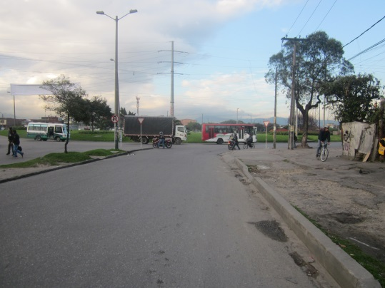 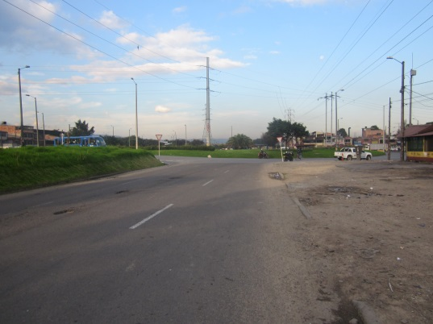 |  |  |  |  | 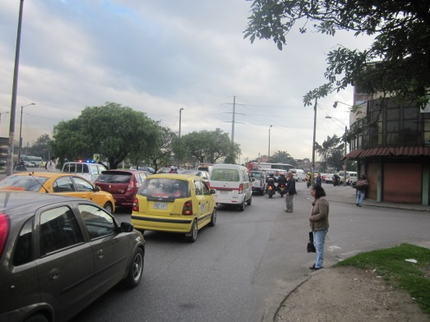 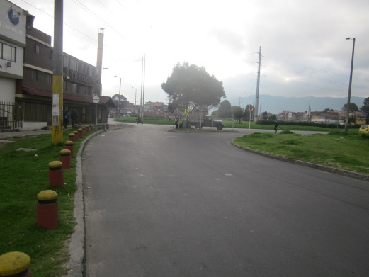

 |  | ACCESO NORTE AK 50 |  | ACCESO NORTE TV 42 |  |  | ACCESO SUR AK 50 | ACCESO SUR TV 53

 |  | 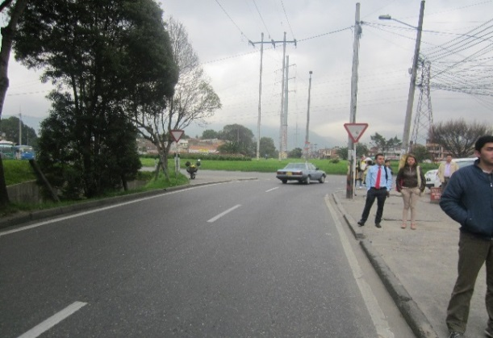 |  |  |  |  | 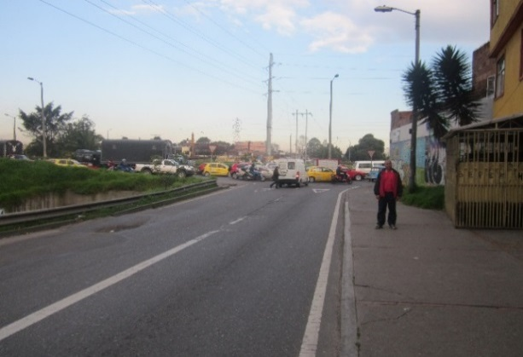

 |  | ACCESO OCCIDENTE |  |  |  |  | ACCESO ORIENTE

